Sheet1
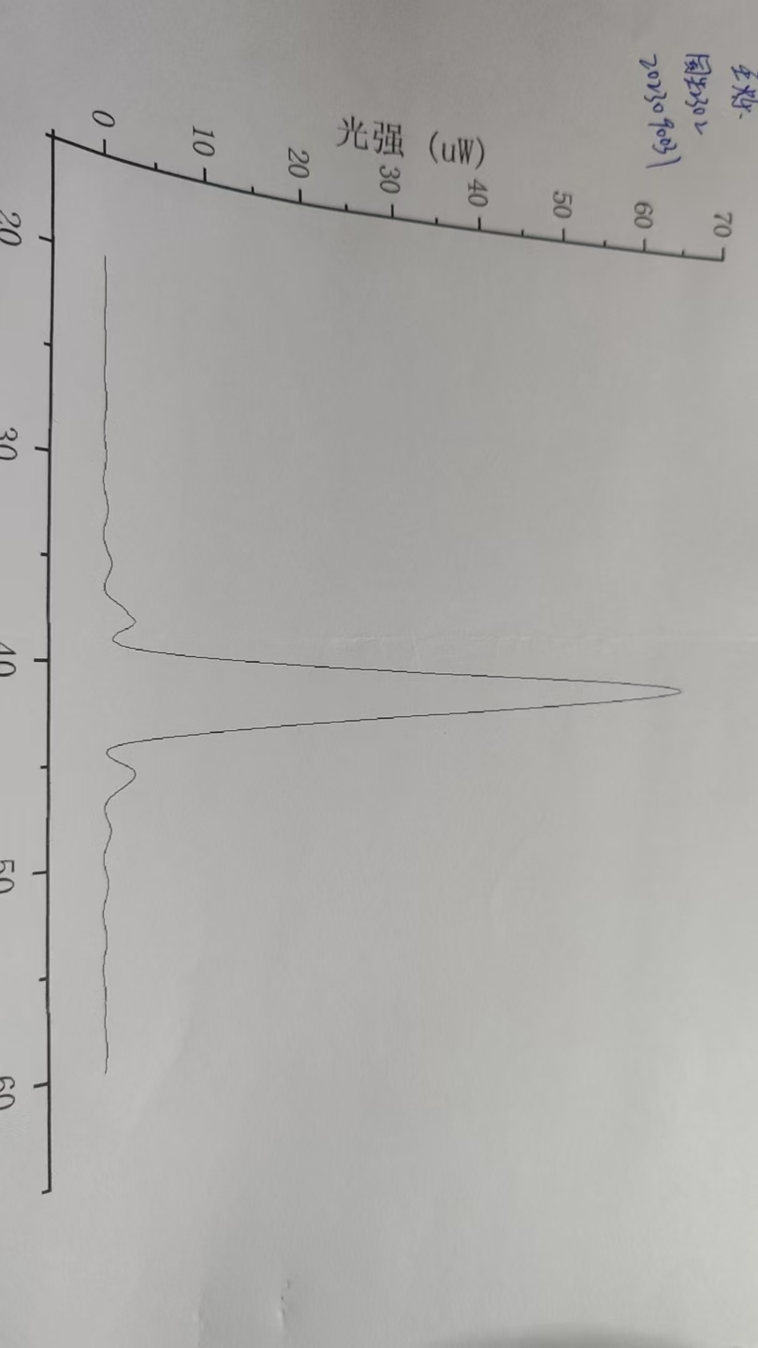
鼓轮/ mm | 0 | 0.1 | 0.2 | 0.3 | 0.4 | 0.5 | 0.6 | 0.7 | 0.8 | 0.9
主尺/ mm
20 | 0.07 | 0.08 | 0.07 | 0.07 | 0.08 | 0.09 | 0.1 | 0.1 | 0.11 | 0.12
21 | 0.13 | 0.14 | 0.15 | 0.16 | 0.16 | 0.17 | 0.17 | 0.18 | 0.18 | 0.18
22 | 0.17 | 0.16 | 0.15 | 0.14 | 0.13 | 0.12 | 0.1 | 0.09 | 0.08 | 0.07
23 | 0.07 | 0.07 | 0.07 | 0.07 | 0.08 | 0.09 | 0.1 | 0.12 | 0.13 | 0.15
24 | 0.16 | 0.18 | 0.19 | 0.2 | 0.21 | 0.21 | 0.21 | 0.21 | 0.2 | 0.18
25 | 0.17 | 0.15 | 0.14 | 0.12 | 0.11 | 0.1 | 0.09 | 0.08 | 0.07 | 0.07
26 | 0.07 | 0.09 | 0.1 | 0.12 | 0.14 | 0.16 | 0.18 | 0.2 | 0.22 | 0.24
27 | 0.26 | 0.27 | 0.27 | 0.26 | 0.26 | 0.25 | 0.23 | 0.21 | 0.19 | 0.16
28 | 0.14 | 0.12 | 0.1 | 0.09 | 0.07 | 0.07 | 0.07 | 0.08 | 0.1 | 0.12
29 | 0.15 | 0.18 | 0.2 | 0.24 | 0.26 | 0.29 | 0.31 | 0.33 | 0.34 | 0.35
30 | 0.34 | 0.33 | 0.31 | 0.29 | 0.26 | 0.23 | 0.2 | 0.17 | 0.13 | 0.11
31 | 0.1 | 0.09 | 0.09 | 0.11 | 0.12 | 0.15 | 0.19 | 0.24 | 0.29 | 0.34
32 | 0.39 | 0.44 | 0.47 | 0.5 | 0.52 | 0.53 | 0.53 | 0.52 | 0.48 | 0.45
33 | 0.4 | 0.35 | 0.31 | 0.25 | 0.21 | 0.17 | 0.14 | 0.12 | 0.12 | 0.13
34 | 0.17 | 0.21 | 0.26 | 0.33 | 0.4 | 0.48 | 0.57 | 0.67 | 0.74 | 0.82
35 | 0.87 | 0.9 | 0.9 | 0.89 | 0.86 | 0.81 | 0.74 | 0.65 | 0.57 | 0.47
36 | 0.38 | 0.31 | 0.24 | 0.22 | 0.22 | 0.26 | 0.33 | 0.45 | 0.64 | 0.86
37 | 1.17 | 1.46 | 1.75 | 1.98 | 2.19 | 2.34 | 249 | 2.66 | 2.85 | 3.08
38 | 3.18 | 3.09 | 2.84 | 2.51 | 2.09 | 1.7 | 1.37 | 1.12 | 0.98 | 0.91
39 | 0.99 | 1.3 | 1.69 | 2.42 | 3.48 | 4.86 | 6.59 | 8.52 | 10.56 | 13.05
40 | 15.9 | 18.61 | 21.5 | 24.4 | 27.9 | 31.1 | 34.4 | 38 | 41.7 | 45.5
41 | 49.3 | 52.5 | 55.4 | 57.8 | 60 | 61.5 | 62.5 | 62.9 | 62.8 | 62
42 | 60.6 | 58.8 | 56.4 | 53.7 | 50.5 | 47.6 | 44 | 40.5 | 37 | 33
43 | 29.2 | 25.6 | 22.4 | 19.21 | 16.01 | 13.1 | 10.47 | 8.23 | 6.07 | 4.02
44 | 2.54 | 1.55 | 0.87 | 0.5 | 0.34 | 0.35 | 0.49 | 0.7 | 1.01 | 1.38
45 | 1.8 | 2.16 | 2.48 | 2.75 | 2.92 | 3 | 3.01 | 2.95 | 2.82 | 2.61
46 | 2.37 | 2.11 | 1.82 | 1.53 | 1.26 | 1.01 | 0.78 | 0.58 | 0.41 | 0.28
47 | 0.19 | 0.16 | 0.15 | 0.18 | 0.24 | 0.32 | 0.4 | 0.49 | 0.57 | 0.66
48 | 0.74 | 0.78 | 0.81 | 0.81 | 0.8 | 0.77 | 0.72 | 0.66 | 0.59 | 0.5
49 | 0.42 | 0.35 | 0.28 | 0.22 | 0.17 | 0.15 | 0.13 | 0.13 | 0.15 | 0.18
50 | 0.23 | 0.27 | 0.32 | 0.37 | 0.42 | 0.46 | 0.5 | 0.52 | 0.54 | 0.54
51 | 0.53 | 0.51 | 0.48 | 0.44 | 0.39 | 0.35 | 0.3 | 0.25 | 0.2 | 0.17
52 | 0.13 | 0.11 | 0.1 | 0.1 | 0.1 | 0.12 | 0.14 | 0.16 | 0.2 | 0.23
53 | 0.27 | 0.3 | 0.34 | 0.35 | 0.37 | 0.38 | 0.38 | 0.37 | 0.36 | 0.34
54 | 0.32 | 0.28 | 0.24 | 0.21 | 0.19 | 0.16 | 0.14 | 0.12 | 0.1 | 0.09
55 | 0.09 | 0.09 | 10 | 0.11 | 0.12 | 0.14 | 0.16 | 0.18 | 0.2 | 0.22
56 | 0.23 | 0.23 | 0.24 | 0.24 | 0.23 | 0.22 | 0.21 | 0.19 | 0.17 | 0.15
57 | 0.14 | 0.12 | 0.11 | 0.09 | 0.08 | 0.08 | 0.08 | 0.09 | 0.1 | 0.11
58 | 0.13 | 0.14 | 0.16 | 0.18 | 0.19 | 0.21 | 0.22 | 0.23 | 0.23 | 0.24
59 | 0.24 | 0.23 | 0.22 | 0.21 | 0.19 | 0.18 | 0.16 | 0.15 | 0.13 | 0.11
60 | 0.09

